费用明细 (梧桐苑5月)
 | 客户名称：
 | 统一信用代码
 | 开户行账号 | 03770000040999999
 | 开户行 | 农业银行示例支行
 | 发票项目 | 现代服务*推广服务费
 | 专票/普票 | 专票
 | 业务类型 | 服务费率 | 月份 | 客户支付合计 | 平台服务费 | 税前收入 | 个税 | 实发金额 | 核对 | 备注
 | 灵活用工 | 7.00% | 12月 | 279772.65 | 20723.9 | 259048.75 | 6197.41 | 252851.34 | TRUE

序号 | 户名 | 性别 | 身份证号码 | 手机号码 | 开户行 | 开户地 | 账号 | 计划发放收入 | 发放方式独立选择 | 税前收入 | 税源地 | 免税收入 | 减除费用 | 预扣预缴应纳税所得额 | 个税核定代征税率 | 速算扣除数 | 需交个税 | 本次实发金额 | 服务费 | 合计
 |  |  |  |  |  |  |  |  |  |  |  |  |  |  |  |  |  |  | 7.00%
1 | 张启明 | 女 | 362326197210267287 | 13800138495 | 农业银行示例支行 | 义乌 | 6228430000000009231 | 20,338.12 | 公司承担服务费 | 20,338.12 | 天津 | 4,067.62 | 5,000.00 | 11,270.50 | 0.03 | - | 338.12 | 20,000.00 | 1,627.05 | 21,965.17
2 | 周建国 | 女 | 362326198903049041 | 13800138275 | 农业银行示例支行 | 上饶 | 623052000000003484 | 20,338.12 | 公司承担服务费 | 20,338.12 | 天津 | 4,067.62 | 5,000.00 | 11,270.50 | 0.03 | - | 338.12 | 20,000.00 | 1,627.05 | 21,965.17
 | 刘雅静 | 女 | 330682197411132741 | 13800138932 | 农业银行 |  | 6228480000000007396 | 19,918.03 | 公司承担服务费 | 19,918.03 | 天津 | 3,983.61 | 5,000.00 | 10,934.42 | 0.03 | - | 328.03 | 19,590.00 | 1,593.44 | 21,511.47
3 | 胡建军 | 女 | 330622199704069080 | 13800138768 | 工商银行示例支行 | 绍兴 | 6217210000000003388 | 15,932.37 | 公司承担服务费 | 15,932.37 | 天津 | 3,186.47 | 5,000.00 | 7,745.90 | 0.03 | - | 232.38 | 15,699.99 | 1,274.59 | 17,206.96
 | 林秀英 | 女 | 150122199606195381 | 13800138193 | 中国银行 |  | 6217568400055607246 | 5,650.00 | 公司承担服务费 | 5,650.00 | 天津 | 1,130.00 | 5,000.00 | -480.00 | - | - | - | 5,650.00 | 452.00 | 6,102.00
 | 黄丽娟 | 女 | 360732199406193466 | 13800138169 | 工商银行 |  | 6217210000000000564 | 10,655.74 | 公司承担服务费 | 10,655.74 | 天津 | 2,131.15 | 5,000.00 | 3,524.59 | 0.03 | - | 105.74 | 10,550.00 | 852.46 | 11,508.20
 | 赵文博 | 女 | 4307021991021366104 | 13800138687 | 工商银行 |  | 6222030000000009420 | 17,202.87 | 公司承担服务费 | 17,202.87 | 天津 | 3,440.57 | 5,000.00 | 8,762.30 | 0.03 | - | 262.87 | 16,940.00 | 1,376.23 | 18,579.10
7 | 张启明 | 男 | 422224197907261051 | 13800138398 | 中国邮政储蓄银行示例支行 | 湖北 | 6221880000000007168 | 20,338.12 | 公司承担服务费 | 20,338.12 | 天津 | 4,067.62 | 5,000.00 | 11,270.50 | 0.03 | - | 338.12 | 20,000.00 | 1,627.05 | 21,965.17
11 | 林秀英 | 女 | 500235197701145749 | 13800138445 | 农业银行示例支行 | 重庆 | 6228480000000001767 | 64673.91 | 公司承担服务费 | 64,673.91 | 天津 | 12,934.78 | 5,000.00 | 46,739.13 | 0.10 | 2,520.00 | 2,153.91 | 62,520.00 | 5,173.91 | 69,847.82
12 | 胡建军 | 男 | 659001198606179394 | 13800138951 | 招商银行示例支行 | 上海 | 6214830000009778 | 64001.47 | 公司承担服务费 | 64,001.47 | 天津 | 12,800.29 | 5,000.00 | 46,201.18 | 0.10 | 2,520.00 | 2,100.12 | 61,901.35 | 5,120.12 | 69,121.59
罗玉梅 |  |  |  |  |  |  |  | 259,048.75 |  | 259,048.75 |  | 51,809.73 | 50,000.00 | 157,239.02 | 0.41 | 5,040.00 | 6,197.41 | 252,851.34 | 20,723.90 | 279,772.65

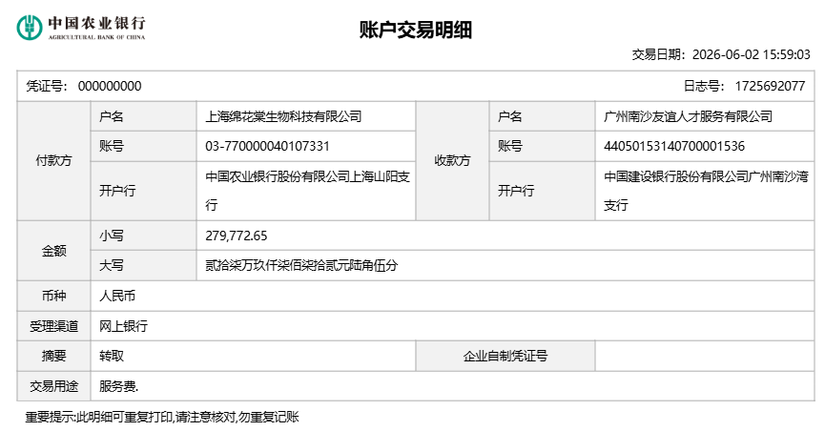
 |  |  |  |  |  |  |  |  | 身边云平台费率5.6% | 14247.68
 |  |  |  |  |  |  |  |  | 合计支付 | 273296.43

